원본
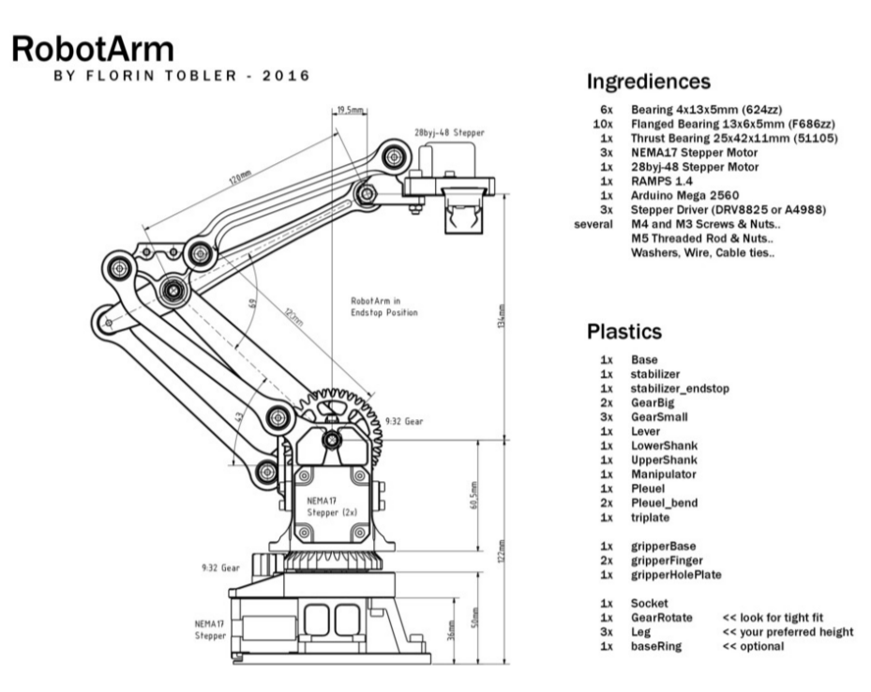
품명 | 규격 | 수량
프린트 | 바디_접지링 | 1
 | 바디_그라운드 | 1
 | 바디_메인바디 | 1
 | 바디_지지대 | 3
 | 바디_프론트가드 | 1
 | 바디_비하인드가드 | 1
 | 바디_엔드이펙터 | 1
 | 바디_암 | 1
 | 바디_붐 | 1
 | 링크_엔드이펙터컨트롤 | 1
 | 링크_암컨트롤 | 1
 | 링크_암 | 2
 | 링크_붐 | 1
 | 기어_모터_너트(2개 여분) | 5
 | 기어_붐암 | 2
 | 기어_바디 | 1
 | 가이드 | 2
 | 선기어 | 2
 | 케이지 | 2
 | 페이스 | 2
 | 플래닛기어 | 6 | 링크 | 세트 | 표기된 가격
볼트(스텐) | M3(mm)
 | 무두 8 | 10 | https://smartstore.naver.com/boltoutlet/products/3900520395 | 100:1set | 1000
 | 8 | 28 | https://smartstore.naver.com/boltoutlet/products/3567551552 | 100:1set | 1000
 | 12 | 4 |  | 100:1set | 1000
 | 15 | 6 |  | 50:1set | 1000
 | 20 | 8 |  | 50:1set | 1000
 | M4
 | 10 | 6 |  | 50:1set | 1000
 | 15 | 12 |  | 50:1set | 1500
 | M5
 | 45 | 3 |  | 20:1set | 1400
 | 60 | 1 |  | 5:1set | 1600
 | 육각 30 | 2 | https://smartstore.naver.com/boltoutlet/products/4410669973 | 20:1set | 1000
너트(스텐) | M3 | 12 | https://smartstore.naver.com/boltoutlet/products/7063871164 | - | 20
 | M4 | 6 |  | - | 20
 | M3 나일론 | 6 | https://smartstore.naver.com/boltoutlet/products/6990469009 | - | 20
 | M5 나일론 | 4 |  | - | 10
와셔(스텐) | M4 | 12 | https://smartstore.naver.com/boltoutlet/products/3510200845 | 50:1set | 500
 | M5 | 24 |  | 50:1set | 500
 | M4-대형 15 | 10 | https://smartstore.naver.com/boltoutlet/products/3678003117 | 100:1set | 3200
 | M5-대형 15 | 18 |  | 100:1set | 2200
베어링 | 51105(25-42-11) | 1 | https://smartstore.naver.com/allbearing/products/443034914 | - | 3600
베어링 | 695ZZ(5-13-4) | 18 | https://smartstore.naver.com/allbearing/products/415759727 | - | 1500
베어링 | 624ZZ(4-13-5) | 6 |  | - | 1700
베어링 | 683ZZ | 12 |  | - | 1700
베어링 | F695ZZ | 1 | https://www.devicemart.co.kr/goods/view?no=1241387 | - | 3190
스텝모터 | NEMA17 | 3 | https://www.11st.co.kr/products/2475047432?NaPm=ct=l75roit4|ci=f932db0520310e3065b7ae57756678b3c8c51ea6|tr=slct|sn=17703|hk=cb1d047cef103bcc1c7613dbf667e2ce9bfb09c4&utm_term=&utm_campaign=%B3%D7%C0%CC%B9%F6pc_%B0%A1%B0%DD%BA%F1%B1%B3%B1%E2%BA%BB&utm_source=%B3%D7%C0%CC%B9%F6_PC_PCS&utm_medium=%B0%A1%B0%DD%BA%F1%B1%B3 | - | 8700
아두이노 | MEGA | 1 | https://www.devicemart.co.kr/goods/view?no=34405 | - | 58300
아두이노 선 | USB B | 1 | https://www.devicemart.co.kr/goods/view?no=1330154 | - | 990
모터 드라이브 | A4988 | 5(필수3개+여유분2개) | https://www.devicemart.co.kr/goods/view?no=1327610 | - | 1980
드라이브 보드 | A4988 쉴드 보드 | 1 | https://www.devicemart.co.kr/goods/view?no=1361492 | - | 2200
점퍼캡 | 2.54 | 9 | https://www.devicemart.co.kr/goods/view?no=1077104 | 5:1set | 220
파워서플라이 | 12V | 1 | https://www.devicemart.co.kr/goods/view?no=21792 | - | 18700
배럴잭 | - | 1 | https://www.devicemart.co.kr/goods/view?no=1065012 | - | 2420
핀헤더 | - | 2 | https://www.devicemart.co.kr/goods/view?no=20009 | 40:1set | 275
푸시락 버튼 | - | 1 | https://www.devicemart.co.kr/goods/view?no=10826175 | - | 2530
8버튼 | - | 1 | https://www.devicemart.co.kr/goods/view?no=1384067 | - | 7150
전선 | 암수 | 10가닥 | https://www.devicemart.co.kr/goods/view?no=1321195 | 40:1set(가닥) | 935 | 몇 개 남은가 | 필수 부품인가
배송비 | 디바이스마트 |  |  |  | 2700
 | 볼트 |  |  |  | 2500
 | 베어링 |  |  |  | 3500

